Ranking PiN_DMC>3,5T
PZPM |  |  |  |  |  | 2025-12-09
Pierwsze rejestracje NOWYCH przyczep i naczep* o DMC>3,5T, udział w rynku %
First Registrations of NEW Trailers & Semi-Trailers with GVW>3.5T, Market Share %
Pozycja | Marka | Rok narastająco Styczeń - Listopad
 |  | YTD January - November
 |  | 2025 |  | 2024 |  | Zmiana % r/r
No. | Make
 |  | Ogółem | Udział % | Ogółem | Udział % | Change % y/y
 |  | Total | Mkt shr % | Total | Mkt shr %
1 | SCHMITZ CARGOBULL | 5,013 | 26.82% | 3,603 | 21.62% | 39.1%
2 | KRONE | 2,766 | 14.80% | 2,065 | 12.39% | 33.9%
3 | WIELTON | 2,724 | 14.57% | 2,127 | 12.76% | 28.1%
4 | KOEGEL | 1,917 | 10.25% | 1,699 | 10.19% | 12.8%
5 | WECON | 738 | 3.95% | 642 | 3.85% | 15.0%
6 | SCHWARZMUELLER | 439 | 2.35% | 584 | 3.50% | -24.8%
7 | KAESSBOHRER | 391 | 2.09% | 352 | 2.11% | 11.1%
8 | FLIEGL | 367 | 1.96% | 293 | 1.76% | 25.3%
9 | BODEX | 256 | 1.37% | 453 | 2.72% | -43.5%
10 | BERGER | 219 | 1.17% | 150 | 0.90% | 46.0%
11 | D-TEC | 217 | 1.16% | 167 | 1.00% | 29.9%
12 | KEMPF | 204 | 1.09% | 412 | 2.47% | -50.5%
13 | LOHR | 188 | 1.01% | 75 | 0.45% | 150.7%
14 | ZASŁAW | 185 | 0.99% | 323 | 1.94% | -42.7%
15 | MEILLER-KIPPER | 171 | 0.91% | 201 | 1.21% | -14.9%
16 | GT TRAILERS/GNIOTPOL | 146 | 0.78% | 141 | 0.85% | 3.5%
17 | INTER CARS - FEBER | 137 | 0.73% | 232 | 1.39% | -40.9%
18 | MEGA | 122 | 0.65% | 265 | 1.59% | -54.0%
19 | FFB FELDBINDER | 113 | 0.60% | 123 | 0.74% | -8.1%
20 | ROLFO | 106 | 0.57% | 47 | 0.28% | 125.5%
 | Pozostałe / Others | 2,275 | 12.2% | 2,713 | 16.3% | -16.1%
 | OGÓŁEM / TOTAL | 18,694 | 100% | 16,667 | 100% | 12.2%
*/ bez rejestracji czasowych
Źródło: analizy PZPM na podstawie CEP

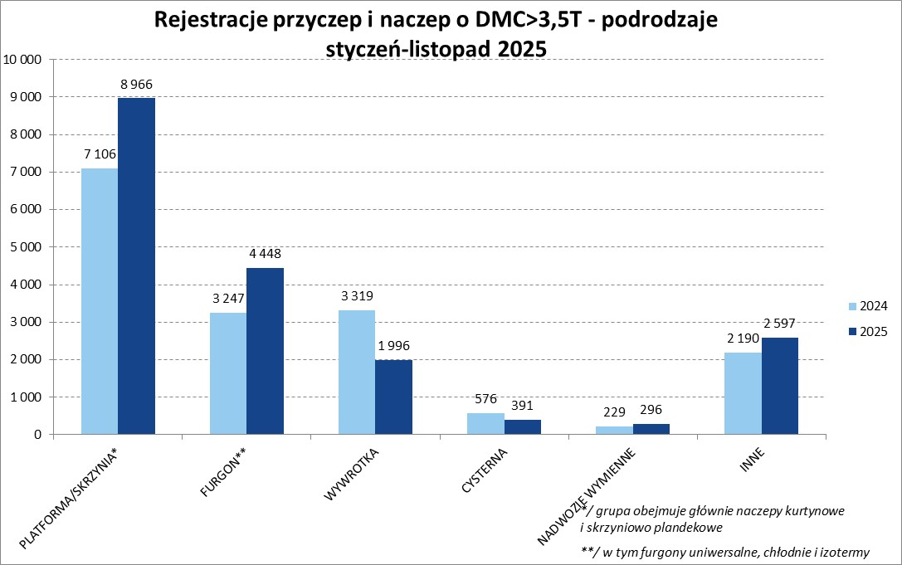

Ranking Naczepy DMC>3,5T
PZPM |  |  |  |  |  | 2025-12-09
Pierwsze rejestracje NOWYCH naczep* o DMC>3,5T, udział w rynku %
First Registrations of NEW Semi-Trailers with GVW>3.5T, Market Share %
Pozycja | Marka | Rok narastająco Styczeń - Listopad
 |  | YTD January - November
 |  | 2025 |  | 2024 |  | Zmiana % r/r
No. | Make
 |  | Ogółem | Udział % | Ogółem | Udział % | Change % y/y
 |  | Total | Mkt shr % | Total | Mkt shr %
1 | SCHMITZ CARGOBULL | 5,006 | 30.6% | 3,596 | 24.39% | 39.2%
2 | KRONE | 2,759 | 16.9% | 2,048 | 13.89% | 34.7%
3 | WIELTON | 2,253 | 13.8% | 1,789 | 12.13% | 25.9%
4 | KOEGEL | 1,907 | 11.7% | 1,680 | 11.39% | 13.5%
5 | SCHWARZMUELLER | 431 | 2.6% | 570 | 3.87% | -24.4%
6 | KAESSBOHRER | 357 | 2.2% | 324 | 2.20% | 10.2%
7 | FLIEGL | 327 | 2.0% | 263 | 1.78% | 24.3%
8 | BODEX | 244 | 1.5% | 445 | 3.02% | -45.2%
9 | BERGER | 219 | 1.3% | 150 | 1.02% | 46.0%
10 | D-TEC | 217 | 1.3% | 167 | 1.13% | 29.9%
11 | KEMPF | 204 | 1.2% | 412 | 2.79% | -50.5%
12 | ZASŁAW | 156 | 1.0% | 292 | 1.98% | -46.6%
13 | INTER CARS - FEBER | 136 | 0.8% | 232 | 1.57% | -41.4%
14 | MEILLER-KIPPER | 132 | 0.8% | 171 | 1.16% | -22.8%
15 | MEGA | 122 | 0.7% | 264 | 1.79% | -53.8%
16 | FFB FELDBINDER | 113 | 0.7% | 123 | 0.83% | -8.1%
17 | CIMC | 94 | 0.6% | 178 | 1.21% | -47.2%
18 | BENALU | 92 | 0.6% | 140 | 0.95% | -34.3%
19 | STAS | 90 | 0.6% | 97 | 0.66% | -7.2%
20 | JANMIL | 81 | 0.5% | 97 | 0.66% | -16.5%
 | Pozostałe / Others | 1,403 | 8.6% | 1,707 | 11.6% | -17.8%
 | OGÓŁEM / TOTAL | 16,343 | 100% | 14,745 | 100% | 10.8%
*/ bez rejestracji czasowych
Źródło: analizy PZPM na podstawie CEP

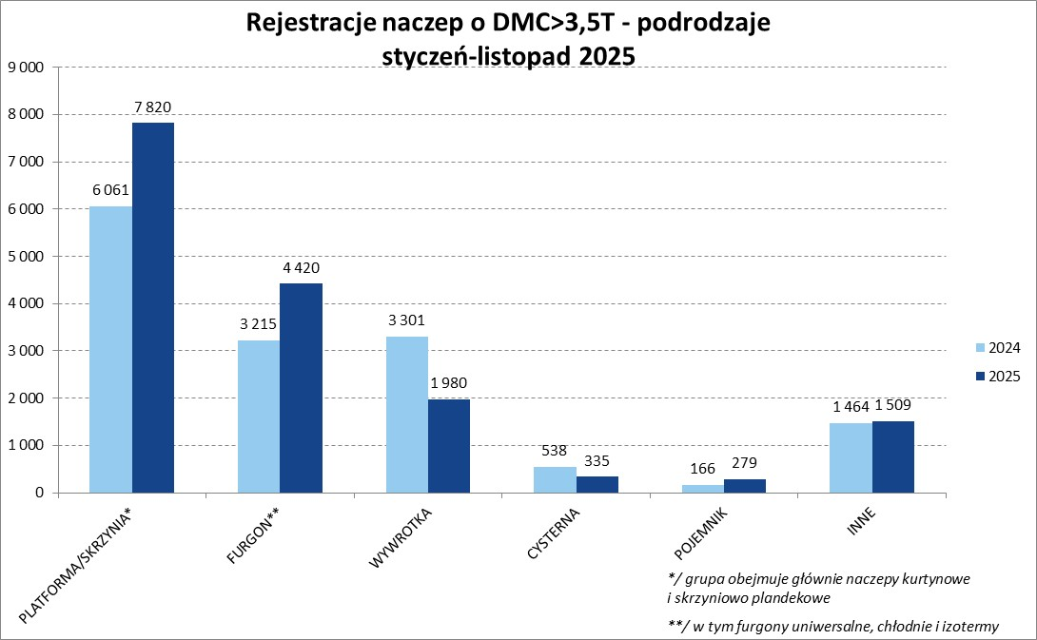

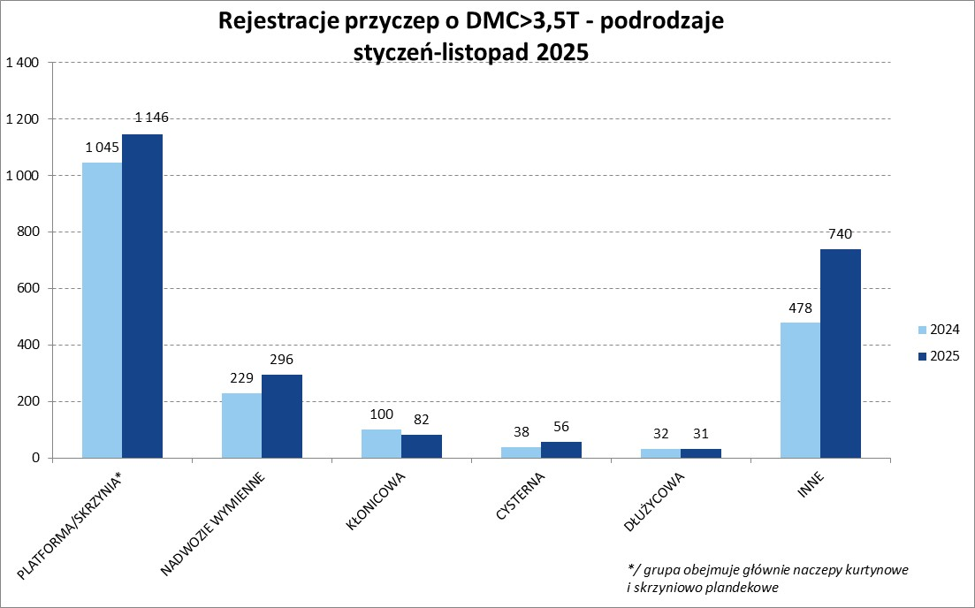

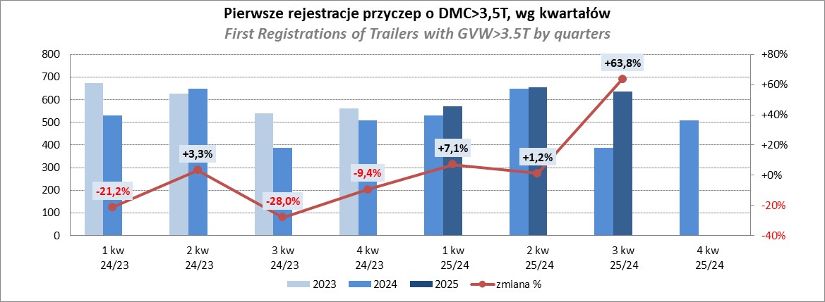

Przyczepy lekkie
PZPM |  |  |  |  |  | 2025-12-09
Pierwsze rejestracje NOWYCH przyczep lekkich*, udział w rynku %
First Registrations of NEW Light Trailers, Market Share %
Pozycja | Marka | Rok narastająco Styczeń - Listopad
 |  | YTD January - November
 |  | 2025 |  | 2024 |  | Zmiana % r/r
No. | Make
 |  | Ogółem | Udział % | Ogółem | Udział % | Change % y/y
 |  | Total | Mkt shr % | Total | Mkt shr %
1 | NEPTUN-SORELPOL | 11,948 | 25.07% | 11,446 | 26.24% | 4.4%
2 | TEMARED | 11,344 | 23.81% | 10,421 | 23.89% | 8.9%
3 | ZASŁAW | 3,083 | 6.47% | 2,518 | 5.77% | 22.4%
4 | BRENDERUP-THULE TRAILERS | 2,956 | 6.20% | 1,982 | 4.54% | 49.1%
5 | FARO | 2,163 | 4.54% | 2,092 | 4.80% | 3.4%
6 | NIEWIADÓW | 2,128 | 4.47% | 2,560 | 5.87% | -16.9%
7 | RYDWAN | 1,489 | 3.12% | 1,569 | 3.60% | -5.1%
8 | MARTZ | 1,358 | 2.85% | 1,169 | 2.68% | 16.2%
9 | WIOLA | 933 | 1.96% | 802 | 1.84% | 16.3%
10 | FRACHT | 893 | 1.87% | 880 | 2.02% | 1.5%
11 | WIDPOL | 772 | 1.62% | 815 | 1.87% | -5.3%
12 | VESTA POLSKA | 662 | 1.39% | 0 | 0.00%
13 | LORRIES | 494 | 1.04% | 565 | 1.30% | -12.6%
14 | GŁOWACZ | 476 | 1.00% | 494 | 1.13% | -3.6%
 | MASTER-TECH | 465 | 0.98% | 535 | 1.23% | -13.1%
16 | STIM | 464 | 0.97% | 468 | 1.07% | -0.9%
17 | TOP TRAILER | 438 | 0.92% | 98 | 0.22% | 346.9%
18 | W.N.P. M.SUSKI | 374 | 0.78% | 449 | 1.03% | -16.7%
19 | MER | 356 | 0.75% | 309 | 0.71% | 15.2%
20 | SPAWLINE | 346 | 0.73% | 358 | 0.82% | -3.4%
 | SIDECAR | 4,509 | 9.5% | 4,095 | 9.4% | 10.1%
 | OGÓŁEM / TOTAL | 47,651 | 100% | 43,625 | 100% | 9.2%
*/ bez rejestracji czasowych
Źródło: analizy PZPM na podstawie CEP

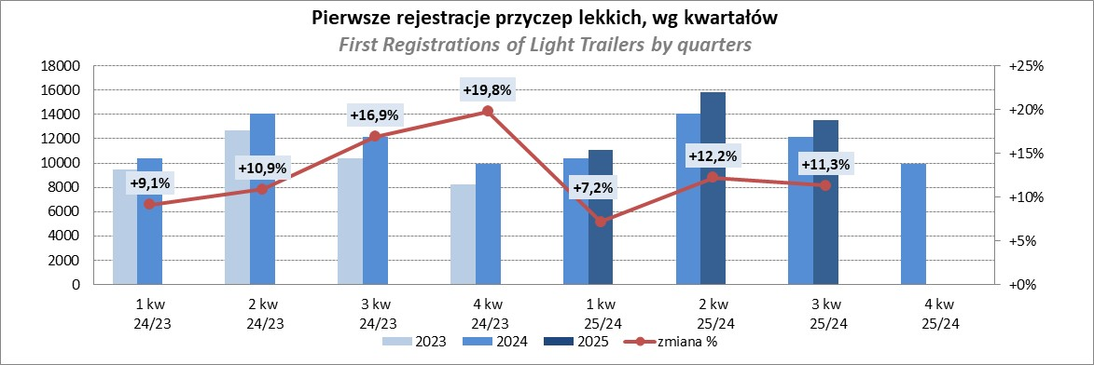

Ranking_P-CR
PZPM |  |  |  |  |  | 2025-12-09
Pierwsze rejestracje NOWYCH przyczep ciężarowych rolniczych*, udział w rynku %
First Registrations of NEW Agricultural Trailers, Market Share %
Pozycja | Marka | Rok narastająco Styczeń - Listopad
 |  | YTD January - November
 |  | 2025 |  | 2024 |  | Zmiana % r/r
No. | Make
 |  | Ogółem | Udział % | Ogółem | Udział % | Change % y/y
 |  | Total | Mkt shr % | Total | Mkt shr %
1 | PRONAR | 1,486 | 24.67% | 1,238 | 25.24% | 20.0%
2 | METAL-FACH | 924 | 15.34% | 711 | 14.50% | 30.0%
3 | METALTECH | 464 | 7.70% | 422 | 8.60% | 10.0%
4 | WIELTON | 408 | 6.77% | 340 | 6.93% | 20.0%
5 | ZASŁAW | 305 | 5.06% | 220 | 4.49% | 38.6%
6 | MEPROZET | 277 | 4.60% | 245 | 4.99% | 13.1%
7 | JOSKIN | 248 | 4.12% | 300 | 6.12% | -17.3%
8 | POMOT | 170 | 2.82% | 146 | 2.98% | 16.4%
9 | FLIEGL | 165 | 2.74% | 95 | 1.94% | 73.7%
10 | PPHU WODZIŃSKI | 158 | 2.62% | 166 | 3.38% | -4.8%
11 | URSUS | 129 | 2.14% | 85 | 1.73% | 51.8%
12 | TECHMONT | 125 | 2.08% | 103 | 2.10% | 21.4%
13 | MARPOL | 99 | 1.64% | 100 | 2.04% | -1.0%
14 | CYNKOMET | 91 | 1.51% | 79 | 1.61% | 15.2%
15 | BBC | 74 | 1.23% | 49 | 1.00% | 51.0%
 | Pozostałe / Others | 900 | 14.9% | 606 | 12.4% | 48.5%
 | OGÓŁEM / TOTAL | 6,023 | 100% | 4,905 | 100% | 22.8%
*/ bez rejestracji czasowych
Źródło: analizy PZPM na podstawie CEP

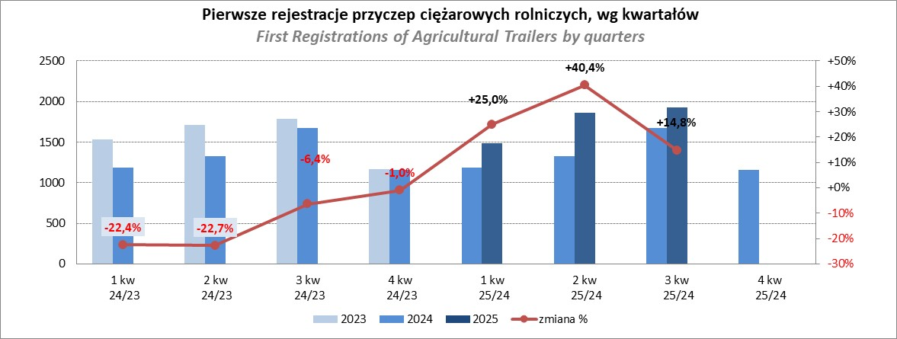

PZPM
Source: PZPM analysis based on Central Register of Vehicles

Ranking_CR
PZPM |  |  |  |  |  | 2025-12-09
Pierwsze rejestracje NOWYCH ciągników rolniczych*, udział w rynku %
First Registrations of NEW Agricultural Tractors*, Market Share %
Pozycja | Marka | Rok narastająco Styczeń - Listopad
 |  | YTD January - November
 |  | 2025 |  | 2024 |  | Zmiana % r/r
No. | Make
 |  | Ogółem | Udział % | Ogółem | Udział % | Change % y/y
 |  | Total | Mkt shr % | Total | Mkt shr %
1 | NEW HOLLAND | 1,437 | 15.23% | 912 | 12.37% | 57.6%
2 | JOHN DEERE | 1,203 | 12.75% | 1,056 | 14.32% | 13.9%
3 | KUBOTA | 943 | 10.00% | 901 | 12.22% | 4.7%
4 | DEUTZ-FAHR | 867 | 9.19% | 642 | 8.71% | 35.0%
5 | CASE IH | 683 | 7.24% | 559 | 7.58% | 22.2%
6 | CLAAS | 565 | 5.99% | 424 | 5.75% | 33.3%
7 | MASSEY FERGUSON | 520 | 5.51% | 411 | 5.57% | 26.5%
8 | SOLIS | 451 | 4.78% | 334 | 4.53% | 35.0%
9 | VALTRA | 399 | 4.23% | 297 | 4.03% | 34.3%
10 | FENDT | 344 | 3.65% | 305 | 4.14% | 12.8%
11 | FARMTRAC | 248 | 2.63% | 254 | 3.44% | -2.4%
 | LOVOL | 248 | 2.63% | 111 | 1.51% | 123.4%
13 | LS | 245 | 2.60% | 123 | 1.67% | 99.2%
14 | DAEDONG-KIOTI | 215 | 2.28% | 54 | 0.73% | 298.1%
15 | STEYR | 179 | 1.90% | 165 | 2.24% | 8.5%
 | Pozostałe / Others | 887 | 9.4% | 826 | 11.2% | 7.4%
 | OGÓŁEM / TOTAL | 9,434 | 100% | 7,374 | 100% | 27.9%
*Pojazdy zarejestrowane jako Ciągniki Rolnicze bez wyróżnionych jako potencjalne ATV / UTV
** Liczby zawierają rejestracje czasowe na koniec miesięcy
Źródło: analizy PZPM na podstawie CEP

